tulos
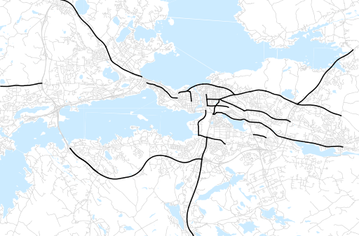
Otsikko | Kevät 2015
Tilasto | liikennesuorite
Laskenta-aineisto | Kuukauden konstruoitu keskivuorokausiliikenne
Laskentajakso | 03.15 - 05.15
Viikonpäivät
Aikaväli
Vertailujakso

 | Kevät 2014 | Talvi 2014 | Kevät 2015 | Muutos ed. vuoteen | Muutos ed. kauteen
Liikennesuorite | 1,549,214 | 1,472,108 | 1,528,908

Määrät kausittain

